상품제안서
에스모도 S플립 팬 무선선풍기 | 상품코드: F18897

 |  |  |  |  |  |  | 02-412-0044 | www.easy1.co.kr
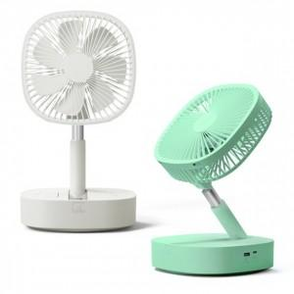

【상세/제작정보】 | 대용량 리튬 배터리를 내장해 최대 32시간까지 사용 가능

【인쇄/포장옵션】 | 레이저 / 포장지포장

【공급단가】 | 수량 | 30~ | 50~ | 100~ | 300~ | 500~
*VAT별도 | 단가 | 38,400원 | 37,760원 | 36,800원 | 36,160원 | 35,200원

【상품 URL】 | http://www.easy1.co.kr/src/goods_detail.php?gdno=18897

